Cover


Typ dokumentu | Plik z danymi roku bazowego

Cel powstania | Wprowadzenie topologii i danych dla sektora pozyskania pierwotnych nośników energii - jako import

Data powstania | 2023-06-01

Ostatnia aktualizacja | 2023-12-29

Autor(zy) | Artur Wyrwa
 | Maciej Raczyński

Osoba kontaktowa | Artur Wyrwa
 | awyrwa@agh.edu.pl

IMPORT
Technologie podaży paliw jako importy | Import as fuel supply

 |  | ~FI_T:PL |  |  |  |  |  |  |  |  |  |  |  |  |  |  |  |  | GAZ | Kurs | 4.5 |  |  |  |  | LHV | 34.3
TechName | * TechDesc | Comm-OUT | COST~2020~2021 | COST~2025 | COST~2030 | COST~2035 | COST~2040 | COST~2045 | COST~2050 | BNDACT~2020~2021~UP | BNDACT~2025~UP | BNDACT~2030~UP | BNDACT~2035~UP | BNDACT~2040~UP | BNDACT~2045~UP | BNDACT~2050~UP | OUTPUT |  |  | E/MWh | PLN/GJ | Rok | Cena węgla kamiennego | Cena węgla brunatnego* |  | w2 [mld m3]
\I: |  |  | Mzl/PJ | Mzl/PJ | Mzl/PJ | Mzl/PJ | Mzl/PJ | Mzl/PJ | Mzl/PJ | PJ | PJ | PJ | PJ | PJ | PJ | PJ |  | Tylko te potrzebne w PP | Rok | Cena |  |  | [zł/GJ] | [zł/GJ] | 2021 | 3 | 102.9
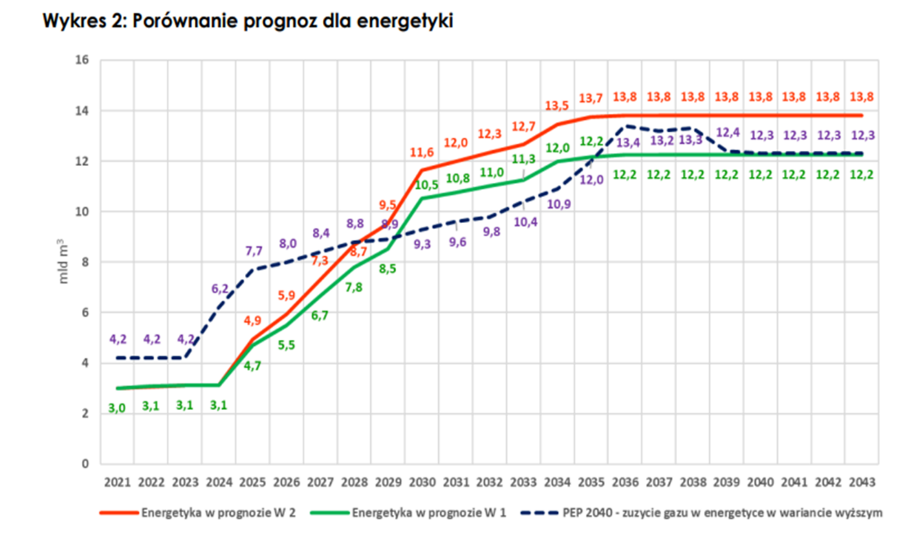
N-IMP_PRI_HC | Import - Hard Coal | PRI_HC | 12.40 | 24.20 | 15.50 | 14.80 | 14.80 | 14.80 | 14.80 |  |  |  |  |  |  |  |  | PRI_HC | 2023 | 44.62 | 55.775 | 2022 | 57.37 | 40.05 | 2022 | 3.1 | 106.33
N-IMP_PRI_BC | Import - Brown Coal - Existing Mines | PRI_BC | 8.10 | 8.10 | 8.10 | 8.10 | 8.10 | 8.10 | 8.10 |  |  |  |  |  |  |  |  | PRI_BC | 2024 | 45.89 | 57.3625 | 2023 | 41.91 | 29.34 | 2023 | 3.1 | 106.33
N-IMP_PRI_BC_NEW | Import - Brown Coal - New Mines | PRI_BC_NEW | 8.10 | 8.10 | 8.10 | 8.10 | 8.10 | 8.10 | 8.10 |  |  |  |  |  |  |  |  | PRI_BC_NEW | 2025 | 43.7 |  | 2024 | 31.31 | 21.97 | 2024 | 3.1 | 106.33
N-IMP_SEC_OIL_FUE | Import - Fuel Oil | SEC_OIL_FUE | 47.70 | 59.85 | 65.70 | 71.55 | 77.40 | 85.77 | 92.88 |  |  |  |  |  |  |  |  | SEC_OIL_FUE | 2026 | 36.78 | 45.975 | 2025 |  |  | 2025 | 4.9 | 168.07 | 168.07
N-IMP_SEC_OIL_DSL | Import - Diesel | SEC_OIL_DSL | 58.05 | 84.60 | 92.25 | 95.53 | 99.90 | 105.36 | 110.28 |  |  |  |  |  |  |  |  | SEC_OIL_DSL | 2027 | 30.63 | 38.2875 | 2026 | 15.59 | 11 | 2026 | 5.9 | 202.37
N-IMP_PRI_GAS_NAT_MP | Import - Natural Gas | PRI_GAS_NAT_MP | 24.75 | 31.05 | 34.20 | 36.00 | 37.80 | 40.05 | 42.30 |  | 168.07 | 397.88 | 469.91 | 473.34 | 473.34 | 473.34 |  | PRI_GAS_NAT_MP | 2028 | 28.42 | 35.525 | 2027 | 12.91 | 9.13 | 2027 | 7.3 | 250.39
N-IMP_PRI_HYD | Import - Hydro | PRI_HYD | 0.001 | 0.001 | 0.001 | 0.001 | 0.001 | 0.001 | 0.001 |  |  |  |  |  |  |  |  | PRI_HYD | 2029 | 29.02 | 36.275 | 2028 | 12.91 | 9.15 | 2028 | 8.7 | 298.41
N-IMP_PRI_WIND_ON | Import - Wind Onshore | PRI_WIND_ON | 0.001 | 0.001 | 0.001 | 0.001 | 0.001 | 0.001 | 0.001 |  |  |  |  |  |  |  |  | PRI_WIND_ON | 2030 | 29.72 |  | 2029 | 13.35 | 9.5 | 2029 | 9.5 | 325.85
N-IMP_PRI_WIND_OF | Import - Wind Offshore | PRI_WIND_OF | 0.001 | 0.001 | 0.001 | 0.001 | 0.001 | 0.001 | 0.001 |  |  |  |  |  |  |  |  | PRI_WIND_OF | 2031 | 30.84 | 38.55 | 2030 |  |  | 2030 | 11.6 | 397.88 | 397.88
N-IMP_PRI_SOL | Import - Solar | PRI_SOL | 0.001 | 0.001 | 0.001 | 0.001 | 0.001 | 0.001 | 0.001 |  |  |  |  |  |  |  |  | PRI_SOL | 2032 | 33.64 | 42.05 | 2031 | 13.89 | 9.93 | 2031 | 12 | 411.6
N-IMP_PRI_GEO | Import - Geothermal | PRI_GEO | 0.001 | 0.001 | 0.001 | 0.001 | 0.001 | 0.001 | 0.001 |  |  |  |  |  |  |  |  | PRI_GEO | 2033 | 36.74 | 45.925 | 2032 | 13.98 | 10.02 | 2032 | 12.3 | 421.89
N-IMP_PRI_BIO_WOOD | Import - Solid Biomass | PRI_BIO_WOOD | 26.55 | 27.00 | 26.55 | 27.00 | 27.45 | 27.90 | 28.35 |  |  |  |  |  |  |  |  | PRI_BIO_WOOD | 2035 | 33.88 |  | 2033 | 14.08 | 10.11 | 2033 | 12.7 | 435.61
N-IMP_PRI_BIOG_LF | Import - Biogas - Landfield | PRI_BIOG_LF | 116.11 | 116.11 | 116.11 | 116.11 | 116.11 | 116.11 | 116.11 |  |  |  |  |  |  |  |  | PRI_BIOG_LF | 2040 | 37.76 |  | 2034 | 14.17 | 10.21 | 2034 | 13.5 | 463.05
N-IMP_PRI_BIOG_WWTP | Import - Biogas - Waste Water Treatment | PRI_BIOG_WWTP | 116.11 | 116.11 | 116.11 | 116.11 | 116.11 | 116.11 | 116.11 |  |  |  |  |  |  |  |  | PRI_BIOG_WWTP | 2045 | 41.65 |  | 2035 |  |  | 2035 | 13.7 | 469.91 | 469.91
N-IMP_PRI_BIOG_AGR | Import - Biogas - Agriculture | PRI_BIOG_AGR | 118.06 | 118.06 | 118.06 | 118.06 | 118.06 | 118.06 | 118.06 |  |  |  |  |  |  |  |  | PRI_BIOG_AGR | 2050 | 45.53 |  | 2036 | 14.35 | 10.39 | 2036 | 13.8 | 473.34
N-IMP_PRI_URAN | Import - Uranium | PRI_URAN | 2.12 | 2.12 | 2.12 | 2.12 | 2.12 | 2.12 | 2.12 |  |  |  |  |  |  |  |  | PRI_URAN |  |  |  | 2037 | 14.44 | 10.49 | 2037 | 13.8 | 473.34
N-IMP_PRI_BIO_RDF | Import - Refuse Derived Fuel | PRI_RDF | 0.001 | 0.001 | 0.001 | 0.001 | 0.001 | 0.001 | 0.001 |  |  |  |  |  |  |  |  | PRI_BIO_RDF |  |  |  | 2038 | 14.54 | 10.58 | 2038 | 13.8 | 473.34
N-IMP_ELC_HV | Import - Electricity from abroad | ELC_HV | 99 | 99 | 99 | 99 | 99 | 99 | 99 | 74.23 | 0 | 0 | 0 | 0 | 0 | 0 |  |  |  |  |  | 2039 | 14.63 | 10.67 | 2039 | 13.8 | 473.34
 |  |  |  |  |  |  |  |  |  |  |  |  |  |  |  |  |  |  |  |  |  | 2040 |  |  | 2040 | 13.8 | 473.34 | 473.34
 |  |  |  |  |  |  |  |  |  |  |  |  |  |  |  |  |  |  |  |  |  | 2041 | 14.9 | 10.93 | 2041 | 13.8 | 473.34
 |  |  |  |  |  |  |  |  |  |  |  |  |  |  |  |  |  |  |  |  |  | 2042 | 15.09 | 11.09 | 2042 | 13.8 | 473.34
 |  |  |  |  |  |  |  |  |  |  |  |  |  |  |  |  |  |  |  |  |  | 2043 | 15.27 | 11.26 | 2043 | 13.8 | 473.34
 |  |  |  |  |  |  |  |  |  |  |  |  |  |  |  |  |  |  |  |  |  | 2044 | 15.46 | 11.42 | 2045 |  | 473.34 | 473.34
 |  |  |  |  |  |  |  |  |  |  |  |  |  |  |  |  |  |  |  |  |  | 2045 |  |  | 2050 |  | 473.34 | 473.34
 |  |  |  |  |  |  |  |  |  |  |  |  |  |  |  |  |  |  |  |  |  | 2046 | 15.82 | 11.75
 |  |  |  |  |  |  |  |  |  |  |  |  |  |  |  |  |  |  |  |  |  | 2047 | 16.01 | 11.92
 |  |  |  |  |  |  |  |  |  |  |  |  |  |  |  |  |  |  |  |  |  | 2048 | 16.19 | 12.08
 |  |  |  |  |  |  |  |  |  |  |  |  |  |  |  |  |  |  |  |  |  | 2049 | 16.38 | 12.25
 |  |  |  |  |  |  |  |  |  |  |  |  |  |  |  |  |  |  |  |  |  | 2050

